REKAPITULASI 1-31



 |  | SOFTWARE ARCHITECTURE AND
 |  | QUALITY LABORATORY
 |  | INSTITUT TEKNOLOGI PLN JAKARTA
 |  | Jalan Lingkar Luar Barat, Duri Kosambi, Cengkareng, Jakarta
 |  | Barat – 11750 Telp. (021) 54403242, 5440344 Fax. (021)
 |  | 5440343
 |  | Email : lablanjut@itpln.ac.id

REKAPITULASI KEHADIRAN ASISTEN LABORATORIUM SOFTWARE ARCHITECTURE & QUALITY
SEMESTER GANJIL, 2026/2027
SESUAI SK NOMOR : NO.01/SK/GANJIL/SAQLab/2025
PERIODE BULAN : JUNI 2026

NO | NAMA MAHASISWA | NIM | MATA KULIAH | BULAN, TANGGAL DAN JAM HADIR PELAKSANAAN (DIISI JUMLAH JAM PER HARI) |  |  |  |  |  |  |  |  |  |  |  |  |  |  |  |  |  |  |  |  |  |  |  |  |  |  |  |  |  | TOTAL JUMLAH HARI KEHADIRAN | TOTAL JAM HADIR
 |  |  |  | JUNI
 |  |  |  | 1 | 2 | 3 | 4 | 5 | 6 | 7 | 8 | 9 | 10 | 11 | 12 | 13 | 14 | 15 | 16 | 17 | 18 | 19 | 20 | 21 | 22 | 23 | 24 | 25 | 26 | 27 | 28 | 29 | 30
1 | Muhammad Ridzieq Fachriansyah | 202331070 | VISUALISASI DATA DAN ANALISIS (C) |  |  |  | 1.67 |  |  |  |  |  |  | 1.67 |  |  |  |  |  |  | 1.67 |  |  |  |  |  |  | 1.67 |  |  |  |  |  | 4 | 27
 |  |  | Statistik (E) |  |  |  | 2.50 |  |  |  |  |  |  | 2.50 |  |  |  |  |  |  |  |  |  |  |  |  |  | 2.50 |  |  |  |  |  | 3
 |  |  | ANALISIS DAN PERANCANGAN SI (B) |  |  |  |  | 2.50 |  |  |  |  |  |  | 2.50 |  |  |  |  |  |  |  |  |  |  |  |  |  | 2.50 |  |  |  |  | 3
 |  |  | PEMROGRAMAN WEB LANJUT (B) |  |  | 1.67 |  |  |  |  |  |  | 1.67 |  |  |  |  |  |  | 1.67 |  |  |  |  |  |  |  |  |  |  |  |  |  | 3
2 | Ari Putra Frederick Leluly | 202331280 | PEMROGRAMAN WEB LANJUT (B) |  |  |  |  |  | 1.67 |  |  |  |  |  |  |  |  |  |  |  |  |  |  |  |  |  |  |  |  |  |  |  |  | 1 | 3
 |  |  | Statistik (E)
 |  |  | PEMROGRAMAN WEB LANJUT (A) |  |  |  |  |  |  |  |  |  |  |  |  |  |  |  |  | 1.67 |  |  |  |  |  |  |  |  |  |  |  |  |  | 1
3 | Rafi Indra Pramudhito Zuhayr | 202331291 | ANALISIS DAN PERANCANGAN SI (C) |  | 2.50 |  |  |  |  |  |  | 2.50 |  |  |  |  |  |  |  |  |  |  |  |  |  | 2.50 |  |  |  |  |  | 2.50 |  | 4 | 24
 |  |  | Statistik (E) |  |  |  | 2.50 |  |  |  |  |  |  | 2.50 |  |  |  |  |  |  |  |  |  |  |  |  |  | 2.50 |  |  |  |  |  | 3
 |  |  | PEMROGRAMAN SQL (C) |  |  |  |  | 1.67 |  |  |  |  |  |  | 1.67 |  |  |  |  |  |  | 1.67 |  |  |  |  |  |  |  |  |  |  |  | 3
 |  |  | PEMROGRAMAN SQL (B) |  |  |  |  |  |  |  |  | 1.67 |  |  |  |  |  |  |  |  |  |  |  |  |  |  |  |  |  |  |  |  |  | 1
4 | Naufal Burhani Sidi | 202331291 | Algoritma & Struktur Data (SI) (A) |  |  |  |  |  |  |  | 2.50 |  |  |  |  |  |  |  |  |  |  |  |  |  | 2.50 |  |  |  |  | 2.50 |  | 2.50 |  | 4 | 38
 |  |  | ANALISIS DAN PERANCANGAN SI (C) |  | 2.50 |  |  |  |  |  |  | 2.50 |  |  |  |  |  |  |  |  |  |  |  |  |  | 2.50 |  |  |  |  |  | 2.50 | 2.50 | 5
 |  |  | ANALISIS DAN PERANCANGAN SI (A) |  |  | 2.50 |  |  |  |  |  |  |  |  |  |  |  |  |  | 2.50 |  |  |  |  |  |  | 2.50 |  |  |  |  |  |  | 3
 |  |  | Algoritma & Struktur Data (SI) (B) |  |  |  |  |  |  |  |  |  |  |  |  |  |  | 2.50 |  |  |  |  |  |  |  |  |  |  |  |  |  |  |  | 1
 |  |  | ANALISIS DAN PERANCANGAN SI (B) |  |  |  |  |  |  |  |  |  |  |  |  |  |  |  |  |  |  | 2.50 |  |  |  |  |  |  | 2.50 |  |  |  |  | 2
5 | Muhammad Nadhil Arsy Al-Wafi | 202331303 | Algoritma & Struktur Data (SI) (C) |  | 2.50 |  |  |  |  |  |  | 2.50 |  |  |  |  |  |  |  |  |  |  |  |  |  | 2.50 |  |  |  | 2.50 |  |  | 2.50 | 5 | 33
 |  |  | PEMROGRAMAN WEB LANJUT (A) |  |  | 1.67 |  |  | 1.67 |  |  |  |  |  |  |  |  |  |  | 1.67 |  |  |  |  |  |  | 1.67 |  |  |  |  |  |  | 4
 |  |  | PEMROGRAMAN WEB LANJUT (B) |  |  | 1.67 |  |  | 1.67 |  |  |  |  |  |  |  |  |  |  | 1.67 |  |  |  |  |  |  |  |  |  |  |  |  |  | 3
 |  |  | VISUALISASI DATA DAN ANALISIS (C) |  |  |  |  |  |  |  |  |  |  | 1.67 |  |  |  |  |  |  | 1.67 |  |  |  |  |  |  | 1.67 |  |  |  |  |  | 3
 |  |  | PEMROGRAMAN SQL (C) |  |  |  |  |  |  |  |  |  |  |  | 1.67 |  |  |  |  |  |  | 1.67 |  |  |  |  |  |  |  |  |  |  |  | 2
6 | Zahratul Ahya | 202332001 | PEMROGRAMAN SQL (B) |  | 1.67 |  |  |  |  |  |  | 1.67 |  |  |  |  |  |  |  |  |  |  |  |  |  | 1.67 |  |  |  |  |  |  | 1.67 | 4 | 28
 |  |  | ANALISIS DAN PERANCANGAN SI (A) |  |  | 2.50 |  |  |  |  |  |  |  |  |  |  |  |  |  | 2.50 |  |  |  |  |  |  | 2.50 |  |  |  |  |  |  | 3
 |  |  | ANALISIS DAN PERANCANGAN SI (B) |  |  |  |  | 2.50 |  |  |  |  |  |  | 2.50 |  |  |  |  |  |  | 2.50 |  |  |  |  |  |  | 2.50 |  |  |  |  | 4
 |  |  | PEMROGRAMAN WEB LANJUT (B) |  |  | 1.67 |  |  |  |  |  |  |  |  |  |  |  |  |  |  |  |  |  |  |  |  |  |  |  |  |  |  |  | 1
 |  |  | ANALISIS DAN PERANCANGAN SI (C) |  |  |  |  |  |  |  |  |  |  |  |  |  |  |  |  |  |  |  |  |  |  |  |  |  |  |  |  |  | 2.50 | 1
7 | Tasya Kartika Sari | 202332006 | Algoritma & Struktur Data (SI) (A) |  |  |  |  |  |  |  | 2.50 |  |  |  |  |  |  | 2.50 |  |  |  |  |  |  | 2.50 |  |  |  |  | 2.50 |  | 2.50 |  | 5 | 49
 |  |  | ANALISIS DAN PERANCANGAN SI (C) |  | 2.50 |  |  |  |  |  |  | 2.50 |  |  |  |  |  |  |  |  |  |  |  |  |  | 2.50 |  |  |  |  |  | 2.50 | 2.50 | 5
 |  |  | ANALISIS DAN PERANCANGAN SI (A) |  |  | 2.50 |  |  |  |  |  |  |  |  |  |  |  |  |  | 2.50 |  |  |  |  |  |  | 2.50 |  |  |  |  |  |  | 3
 |  |  | ANALISIS DAN PERANCANGAN SI (B) |  |  |  |  | 2.50 |  |  |  |  |  |  | 2.50 |  |  |  |  |  |  | 2.50 |  |  |  |  |  |  |  |  |  |  |  | 3
 |  |  | PEMROGRAMAN WEB LANJUT (B) |  |  | 1.67 |  |  |  |  |  |  |  |  |  |  |  |  |  |  |  |  |  |  |  |  |  |  |  |  |  |  |  | 1
 |  |  | Statistik (E) |  |  |  | 2.50 |  |  |  |  |  |  | 2.50 |  |  |  |  |  |  |  |  |  |  |  |  |  | 2.50 |  |  |  |  |  | 3
8 | Achmad Sapta Megan Nugroho | 202332119 | Algoritma & Struktur Data (SI) (B) |  |  |  |  |  |  |  | 2.50 |  |  |  |  |  |  | 2.50 |  |  |  |  |  |  | 2.50 |  |  |  |  | 2.50 |  | 2.50 |  | 5 | 33
 |  |  | ANALISIS DAN PERANCANGAN SI (C) |  | 2.50 |  |  |  |  |  |  | 2.50 |  |  |  |  |  |  |  |  |  |  |  |  |  | 2.50 |  |  |  |  |  |  | 2.50 | 4
 |  |  | PEMROGRAMAN WEB LANJUT (B) |  |  |  |  |  | 1.67 |  |  |  | 1.67 |  |  |  |  |  |  |  |  |  |  |  |  |  |  |  |  |  |  |  |  | 2
 |  |  | PEMROGRAMAN SQL (E) |  |  |  | 1.67 |  |  |  |  |  |  | 1.67 |  |  |  |  |  |  | 1.67 |  |  |  |  |  |  | 1.67 |  |  |  |  |  | 4
9 | Adhiwira Wildan Pratama | 202431089 | PEMROGRAMAN SQL (D) | 1.67 |  |  |  |  |  |  | 1.67 |  |  |  |  |  |  | 1.67 |  |  |  |  |  |  |  |  |  |  |  |  |  | 1.67 |  | 4 | 33
 |  |  | PEMROGRAMAN SQL (B) |  | 1.67 |  |  |  |  |  |  | 1.67 |  |  |  |  |  |  |  |  |  |  |  |  |  | 1.67 |  |  |  |  |  |  | 1.67 | 4
 |  |  | PEMROGRAMAN WEB LANJUT (A) |  |  | 1.67 |  |  | 1.67 |  |  |  | 1.67 |  |  |  |  |  |  | 1.67 |  |  |  |  |  |  | 1.67 |  |  |  |  |  |  | 5
 |  |  | DESAIN GRAFIS (C) |  |  |  | 2.50 |  |  |  |  |  |  |  |  |  |  |  |  |  | 2.50 |  |  |  |  |  |  | 2.50 |  |  |  |  |  | 3
 |  |  | Algoritma & Struktur Data (SI) (C) |  | 2.50 |  |  |  |  |  |  |  |  |  |  |  |  |  |  |  |  |  |  |  |  |  |  |  |  |  |  |  |  | 1
 |  |  | VISUALISASI DATA DAN ANALISIS (C) |  |  |  | 1.67 |  |  |  |  |  |  |  |  |  |  |  |  |  |  |  |  |  |  |  |  |  |  |  |  |  |  | 1
10 | Petra Juliansen Manullang | 202431127 | Algoritma & Struktur Data (SI) (C) |  |  |  |  |  |  |  |  | 2.50 |  |  |  |  |  |  |  |  |  |  |  |  |  | 2.50 |  |  |  | 2.50 |  |  | 2.50 | 4 | 32
 |  |  | PEMROGRAMAN SQL (B) |  | 1.67 |  |  |  |  |  |  |  |  |  |  |  |  |  |  |  |  |  |  |  |  | 1.67 |  |  |  |  |  |  | 1.67 | 3
 |  |  | PEMROGRAMAN WEB LANJUT (A) |  |  | 1.67 |  |  | 1.67 |  |  |  | 1.67 |  |  |  |  |  |  |  |  |  |  |  |  |  | 1.67 |  |  |  |  |  |  | 4
 |  |  | DESAIN GRAFIS (C) |  |  |  | 2.50 |  |  |  |  |  |  | 2.50 |  |  |  |  |  |  | 2.50 |  |  |  |  |  |  | 2.50 |  |  |  |  |  | 4
11 | Gangsar Anjasmoro | 202431170 | Algoritma & Struktur Data (SI) (A) |  |  |  |  |  |  |  | 2.50 |  |  |  |  |  |  |  |  |  |  |  |  |  |  |  |  |  |  | 2.50 |  | 2.50 |  | 3 | 33
 |  |  | PEMROGRAMAN SQL (D) |  |  |  |  |  |  |  | 1.67 |  |  |  |  |  |  | 1.67 |  |  |  |  |  |  |  |  |  |  |  |  |  | 1.67 |  | 3
 |  |  | Algoritma & Struktur Data (SI) (C) |  | 2.50 |  |  |  |  |  |  | 2.50 |  |  |  |  |  |  |  |  |  |  |  |  |  | 2.50 |  |  |  | 2.50 |  |  | 2.50 | 5
 |  |  | DESAIN GRAFIS (C) |  |  |  |  |  |  |  |  |  |  | 2.50 |  |  |  |  |  |  | 2.50 |  |  |  |  |  |  | 2.50 |  |  |  |  |  | 3
12 | Muhammad Khasyi Athallah | 202431175 | PEMROGRAMAN SQL (D) | 1.67 |  |  |  |  |  |  | 1.67 |  |  |  |  |  |  | 1.67 |  |  |  |  |  |  |  |  |  |  |  |  |  | 1.67 |  | 4 | 35
 |  |  | Algoritma & Struktur Data (SI) (C) |  | 2.50 |  |  |  |  |  |  | 2.50 |  |  |  |  |  |  |  |  |  |  |  |  |  | 2.50 |  |  |  | 2.50 |  |  | 2.50 | 5
 |  |  | PEMROGRAMAN WEB LANJUT (A) |  |  |  |  |  | 1.67 |  |  |  | 1.67 |  |  |  |  |  |  |  |  |  |  |  |  |  | 1.67 |  |  |  |  |  |  | 3
 |  |  | PEMROGRAMAN WEB LANJUT (B) |  |  |  |  |  | 1.67 |  |  |  |  |  |  |  |  |  |  |  |  |  |  |  |  |  |  |  |  |  |  |  |  | 1
 |  |  | DESAIN GRAFIS (C) |  |  |  |  |  |  |  |  |  |  |  |  |  |  |  |  |  | 2.50 |  |  |  |  |  |  | 2.50 |  |  |  |  |  | 2
 |  |  | Algoritma & Struktur Data (SI) (B) |  |  |  |  |  |  |  |  |  |  |  |  |  |  | 2.50 |  |  |  |  |  |  |  |  |  |  |  |  |  |  |  | 1
 |  |  | PEMROGRAMAN SQL (E) |  |  |  |  |  |  |  |  |  |  |  |  |  |  |  |  |  |  |  |  |  |  |  |  | 1.67 |  |  |  |  |  | 1
13 | Ni Nyoman Sutriani | 202432037 | Algoritma & Struktur Data (SI) (A) |  |  |  |  |  |  |  | 2.50 |  |  |  |  |  |  | 2.50 |  |  |  |  |  |  | 2.50 |  |  |  |  | 2.50 |  | 2.50 |  | 5 | 41
 |  |  | Algoritma & Struktur Data (SI) (B) |  |  |  |  |  |  |  | 2.50 |  |  |  |  |  |  |  |  |  |  |  |  |  | 2.50 |  |  |  |  | 2.50 |  | 2.50 |  | 4
 |  |  | PEMROGRAMAN SQL (B) |  | 1.67 |  |  |  |  |  |  | 1.67 |  |  |  |  |  |  |  |  |  |  |  |  |  | 1.67 |  |  |  |  |  |  | 1.67 | 4
 |  |  | PEMROGRAMAN SQL (E) |  |  |  | 1.67 |  |  |  |  |  |  | 1.67 |  |  |  |  |  |  | 1.67 |  |  |  |  |  |  | 1.67 |  |  |  |  |  | 4
 |  |  | PEMROGRAMAN SQL (C) |  |  |  |  | 1.67 |  |  |  |  |  |  | 1.67 |  |  |  |  |  |  | 1.67 |  |  |  |  |  |  |  |  |  |  |  | 3
14 | Petique Bulan Nanindah | 202432046 | Algoritma & Struktur Data (SI) (B) |  |  |  |  |  |  |  | 2.50 |  |  |  |  |  |  | 2.50 |  |  |  |  |  |  | 2.50 |  |  |  |  | 2.50 |  | 2.50 |  | 5 | 28
 |  |  | PEMROGRAMAN SQL (E) |  |  |  | 1.67 |  |  |  |  |  |  | 1.67 |  |  |  |  |  |  | 1.67 |  |  |  |  |  |  |  |  |  |  |  |  | 3
 |  |  | Statistik (E) |  |  |  | 2.50 |  |  |  |  |  |  | 2.50 |  |  |  |  |  |  |  |  |  |  |  |  |  |  |  |  |  |  |  | 2
 |  |  | Algoritma & Struktur Data (SI) (A) |  |  |  |  |  |  |  |  |  |  |  |  |  |  | 2.50 |  |  |  |  |  |  | 2.50 |  |  |  |  |  |  |  |  | 2
15 | Arif Rizki Kurniadi | 202432089 | Algoritma & Struktur Data (SI) (B) |  |  |  |  |  |  |  | 2.50 |  |  |  |  |  |  |  |  |  |  |  |  |  | 2.50 |  |  |  |  | 2.50 |  | 2.50 |  | 4 | 34
 |  |  | PEMROGRAMAN SQL (E) |  |  |  | 1.67 |  |  |  |  |  |  | 1.67 |  |  |  |  |  |  | 1.67 |  |  |  |  |  |  | 1.67 |  |  |  |  |  | 4
 |  |  | PEMROGRAMAN SQL (C) |  |  |  |  | 1.67 |  |  |  |  |  |  | 1.67 |  |  |  |  |  |  | 1.67 |  |  |  |  |  |  |  |  |  |  |  | 3
 |  |  | ANALISIS DAN PERANCANGAN SI (B) |  |  |  |  | 2.50 |  |  |  |  |  |  | 2.50 |  |  |  |  |  |  | 2.50 |  |  |  |  |  |  | 2.50 |  |  |  |  | 4
 |  |  | Statistik (E) |  |  |  |  |  |  |  |  |  |  |  |  |  |  |  |  |  |  |  |  |  |  |  |  | 2.50 |  |  |  |  |  | 1
TOTAL |  |  |  |  |  |  |  |  |  |  |  |  |  |  |  |  |  |  |  |  |  |  |  |  |  |  |  |  |  |  |  |  |  | 218 | 469

Keterangan
 | Minggu
 | Libur Nasional | Dekan FTEN |  |  |  | Kepala Laboratorium
 | Tambahan
 | SKS Pengganti dan SKS Ngawas
 | Kelas Pengganti | Dr. Efy Yosrita, S.Si., M.Kom. |  |  |  | Dody, S.Kom., M.Kom
 | Menggantikan Aslab Lain
 | Diganti Aslab Lain

 | 1 SKS = 50 menit

 | 1 𝑗𝑎𝑚= (𝑆𝐾𝑆 ∗50 )/60

SCANNER ABSENSI
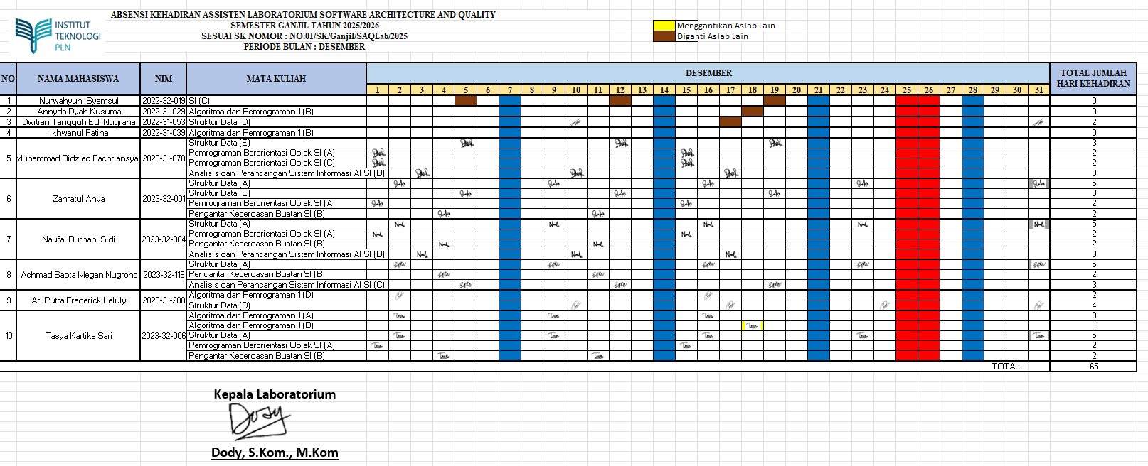
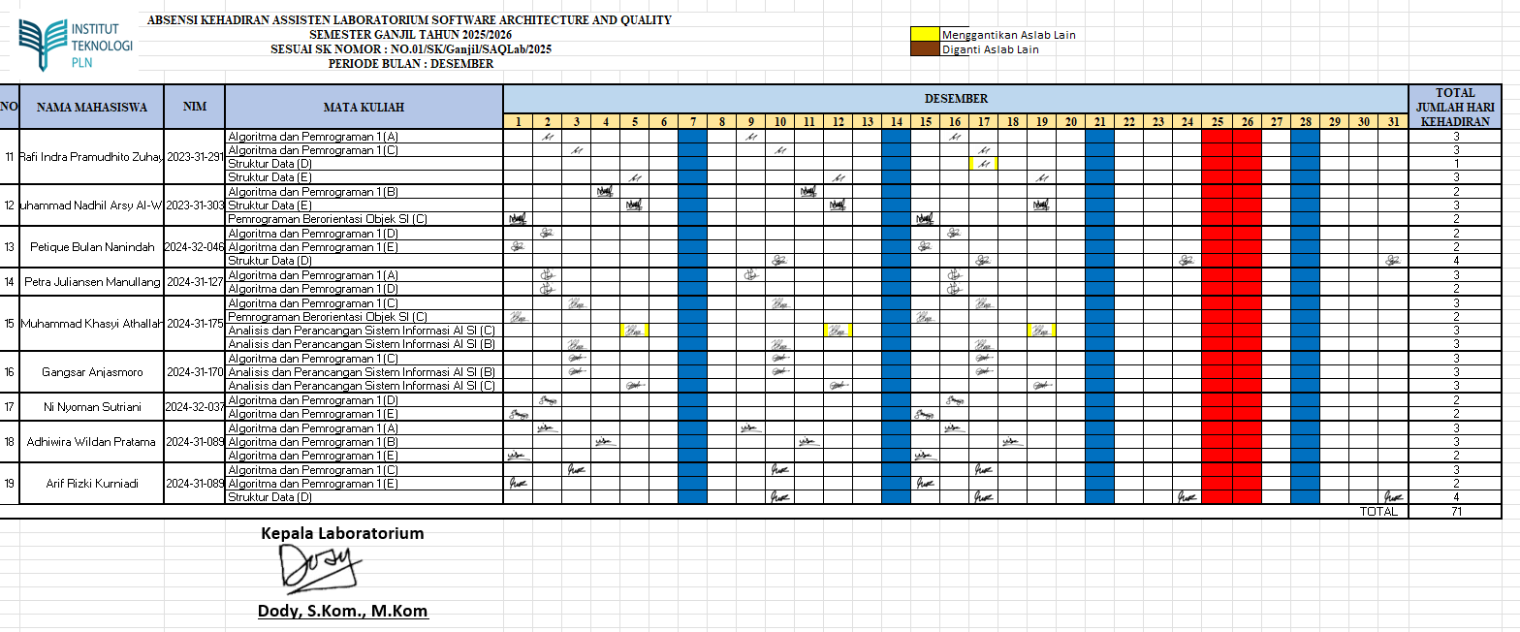


SOFTWARE ARCHITECTURE & QUALITY LABORATORY
INSTITUT TEKNOLOGI PLN
LABORATORIUM KOMPUTER
Menara PLN, Jalan Lingkar Luar Barat, Duri Kosambi, Cengkareng, Jakarta Barat – 11750
Telp. (021) 54403242, 5440344 Fax. (021) 5440343. Official Website : www.Itpln.ac.id Email : rektorat@Itpln.ac.id
Email : lablanjut@sttpln.ac.id

REKAPITULASI KEHADIRAN ASISTENSI ASISTEN LABORATORIUM SOFTWARE ARCHITECTURE & QUALITY
SEMESTER GANJIL TAHUN 2025/2026
SESUAI SK NOMOR : NO.01/SK/Ganjil/SAQLab/2025
PERIODE BULAN : DESEMBER 2025

